NDF-02
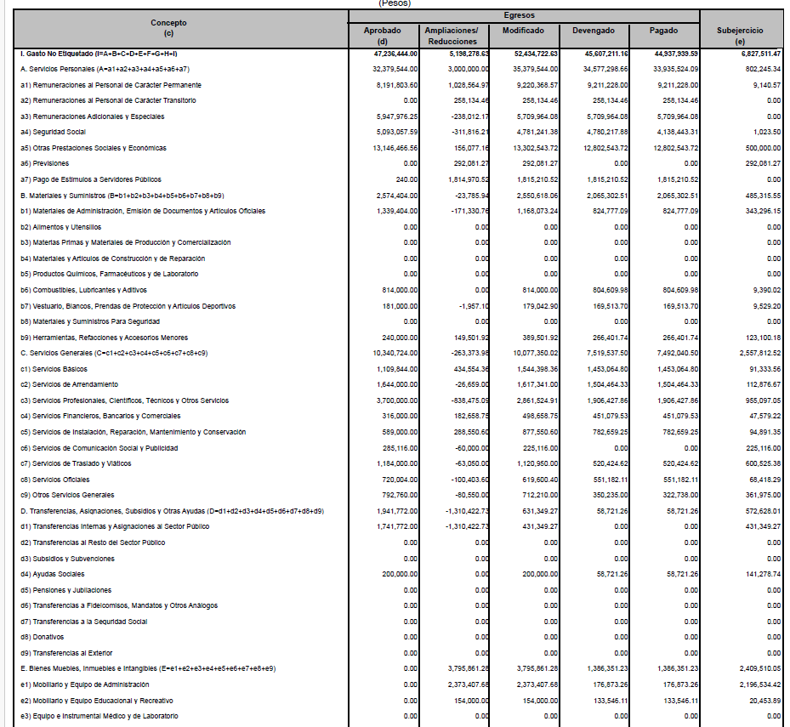
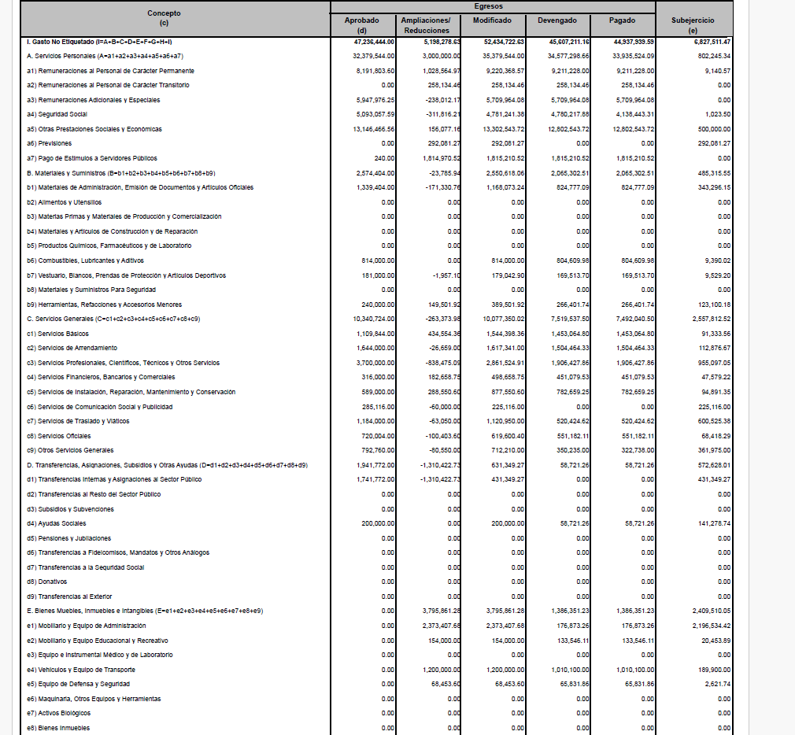
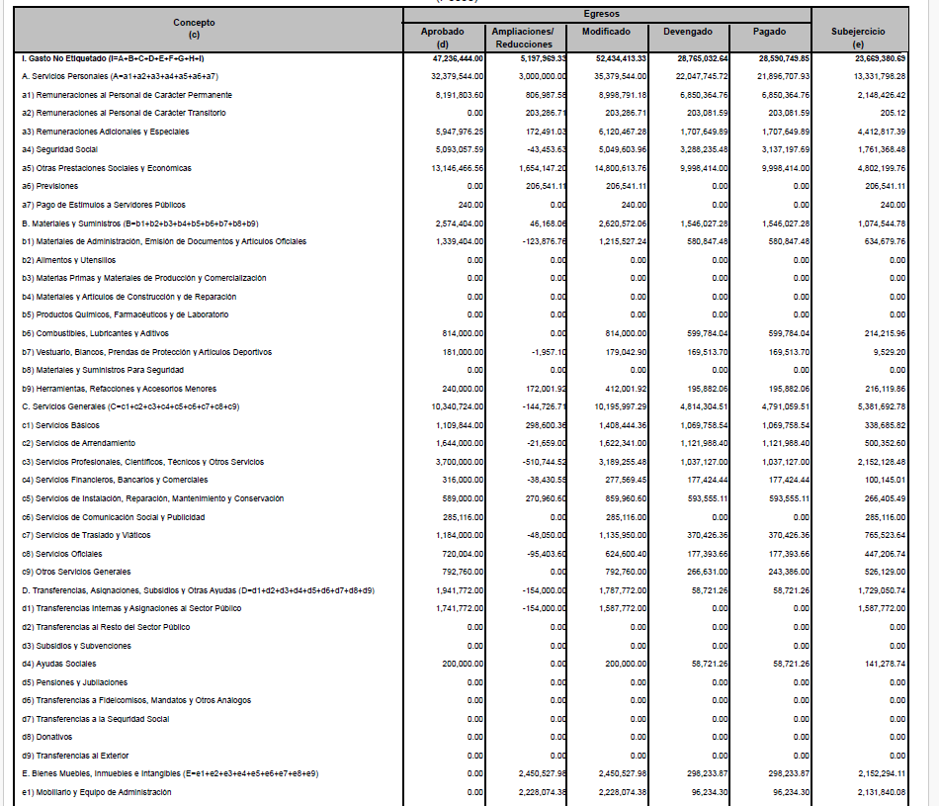
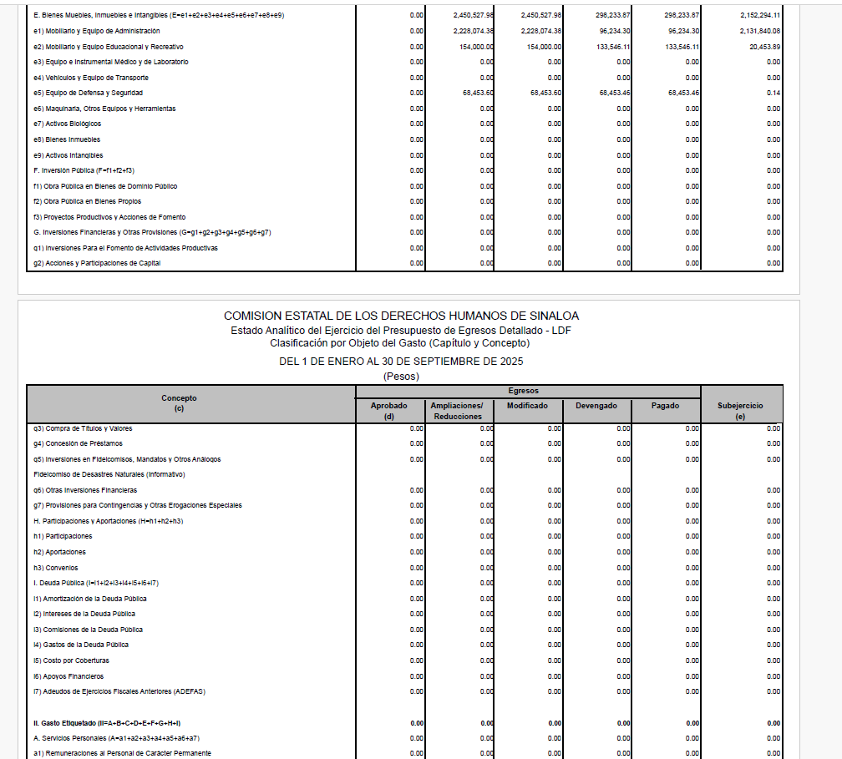
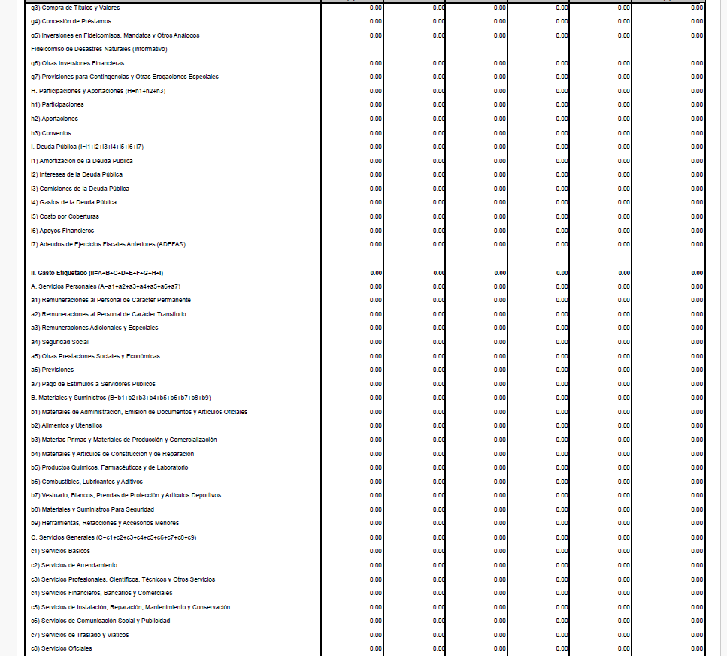
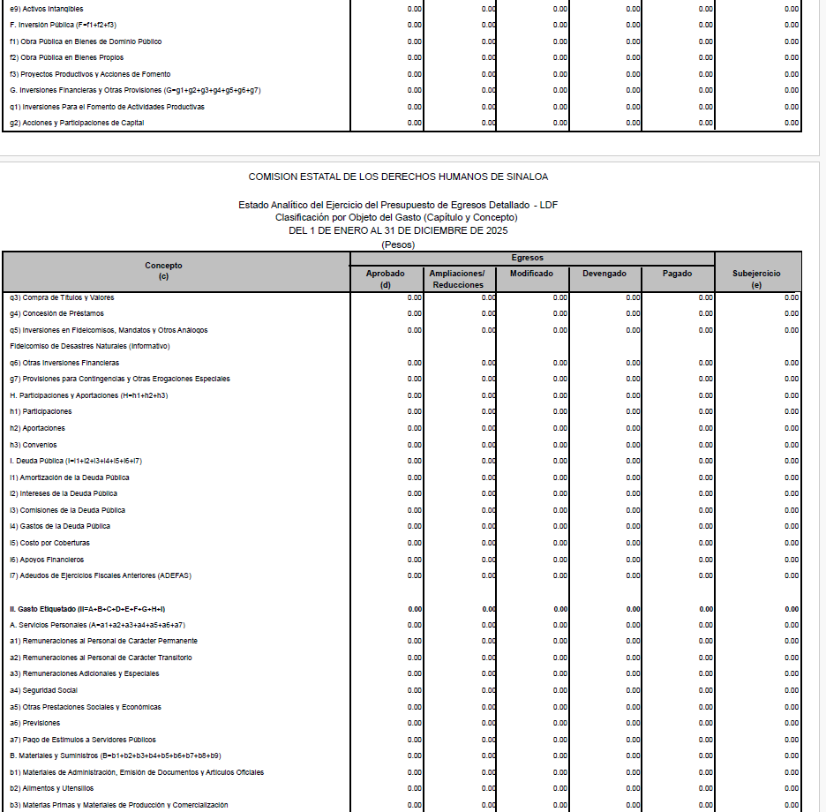
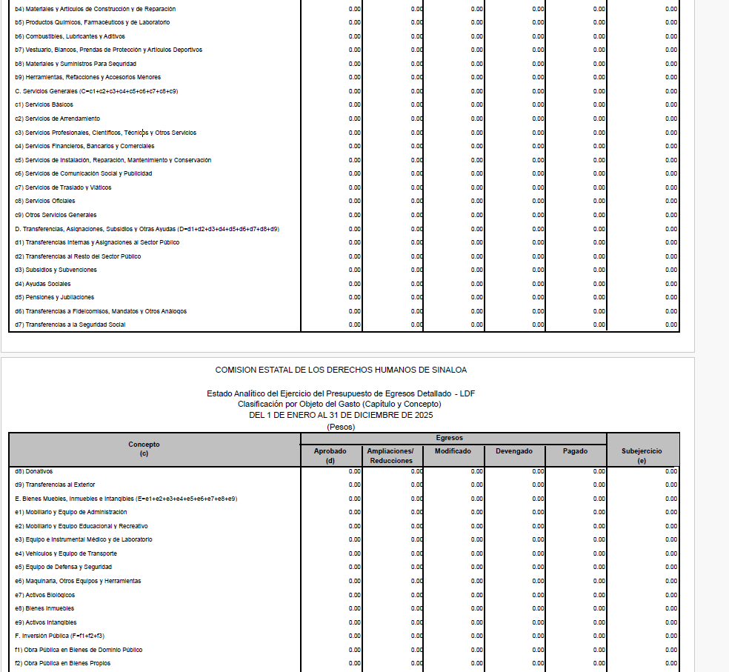
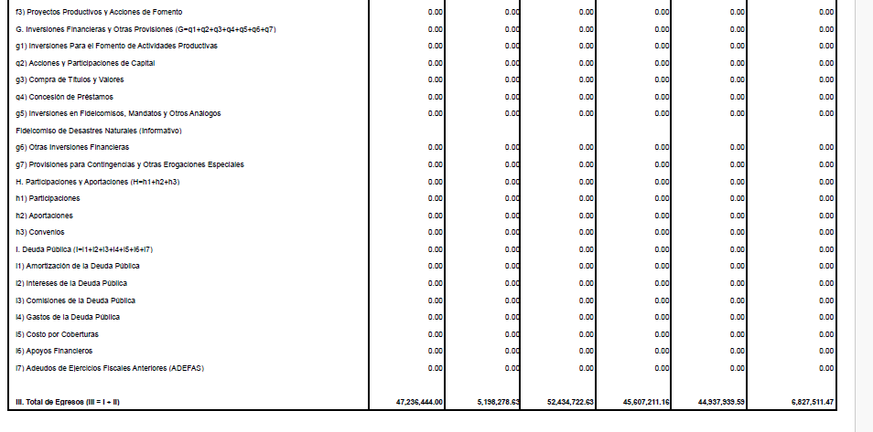
COMISIÓN ESTATAL DE DERECHOS HUMANOS SINALOA | Ejercicio: | 2025
Notas de Disciplina Financiera | Periodicidad: | Trimestral
Correspondiente del 01 de Enero al 30 de diciembre de 2025 | Corte: | 4

2. Aumento o creación de nuevo Gasto:

